상품제안서
핸드메이드 무광글라스 무브온 씨리얼 | 상품코드: S38041

 |  |  |  |  |  |  | 02-713-8555 | www.synergygift.co.kr
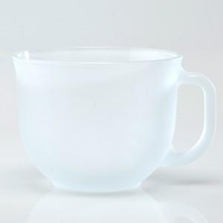

【상세/제작정보】 | <p><span style="font-size: 18.6667px;">※ 200개 미만 포장지포장 진행시 100,000원(VAT별도) 발생 됩니다.</span></p><p><span style="font-size: 14pt;">※ 운임비 별도 발생 됩니다.</span>&nbsp;</p>

【인쇄/포장옵션】 | 실크 / 포장지포장

【공급단가】 | 수량 | 100~ | 500~ | 1,000~ | 3,000~ | 5,000~
*VAT별도 | 단가 | 5,130원 | 5,050원 | 4,930원 | 4,740원 | 4,540원

【상품 URL】 | https://www.synergygift.co.kr:443/src/goods_detail.php?gdno=38041

